datos financieros (3)
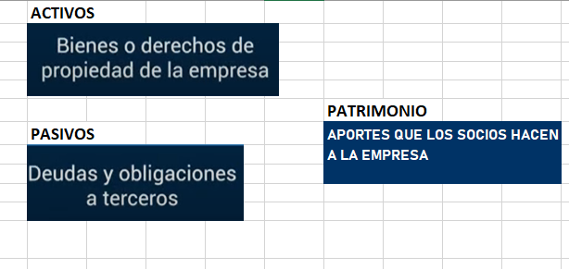
 | SERVICIO NACIONAL DE APRENDIZAJE SENA
 | REGIONAL ANTIOQUIA
 | CENTRO DE FORMACION DE DISEÑO CONFECCION YMODA
1. DE LOS COSTOS DE PRODUCCION
T = 1 mes |  |  |  |  |  | por cada kilo 10 frascos de 200ml
n = 500 unidades
PRESUPUESTO DE VENTAS |  |  |  |  | naranja | fresa | guayaba | envases | etiqueta
GASTOS |  | COSTOS |  |  | 4000 | 8000 | 6000 | 900 x 10 | 500 x 10
 |  | FIJOS |  | VARIABLES | 5000 | 5000 | 5000 | 900 x 10 | 500 x 10
GASTOS DE PRODUCCION O FABRICACION |  | 100000 preparar |  | 1150000 |  |  |  | 900 x 10 | 500 x 10 | unidad
GASTOS DE ADMINISTRACION |  | 83000 + 30000 |  |  |  |  |  |  |  | 0
GASTOS DE VENTA |  |  |  | 500000 | 9000 | 9000 | 9000 | 27000 | 15000
GASTOS FINANCIEROS |  |  |  |  |  |  |  | 69000 | valor de 30 mermeladas materia prima | 0
 |  |  |  |  |  |  |  | 2300 | valor de una merm materia prima
TOTAL |  | 213000 |  | 1650000 |  |  |  | 1150000

CT= CF + CV | 1863000 | COSTO UNITARIO = CT / n = | 3726 | COSTO UNI
PV= CT + MU | 2608200 | PRECIO UNITARIO = PV/500 | 5216.4 | PRECIO UNIDAD |  |  | 40% | 40/100 |  |  | PV = CT + MU
 |  |  |  |  |  |  |  |  |  |  | PV = 1000 + (1000 X 50%)
PV = | CT/1-MU | 2608200/(1-0.4) |  |  |  |  |  | 0.4 |  |  | PV = 1000 + (1000X 0,5)
 | 4347000 |  | 8694 | PRECIO UNIDAD MCORMERCIALIZACION |  |  | 2% | 2/100 |  |  | PV = 10000+ (500)
n= 500 |  |  |  |  |  |  |  |  |  |  | PV =1500
CF= |  |  |  |  |  |  |  | 0.02
CV=
Muunitario = | 1960

2. DE LA NOMINA

VALOR TOTAL SALARIO MINIMO
COMPONENTES | PRESTACIONES SOCIALES A CARGO DEL EMPLEADOR_%
Salario mínimo mensual | 908,526
Auxilio de Transporte | 11.72 | 106454
Pensión | 12 | 109023.12
Prima de servicios (Provisión mensual) | 9.31 | 84581
ARL (Nivel I) | 0.52 | 4724
Cesantías (Provisión mensual) | 9.31 | 84581
Intereses cesantías (Provisión mensual) | 1.12 | 10149
Caja de compensación | 4.00 | 36341
Vacaciones | 4.17 | 37858
Salud (EPS) | 8.5 | 77224.71
Valor total salario minimo | 540,787 |  | 1,449,313 | 724656.415

3. DE LOS ACTIVOS FIJOS PARA LA PUESTA EN MARCHA

ACTIVOS FIJOS
DETALLE
 |  | DESCRIPCION |  | VALOR
MAQUINARIA |  | MAQUINA FILETADORA |  | 1500000
EQUIPOS DE OFICINA
LOCAL O EDIFICIO
TERRENO
TRASNPORTE
MOBILIARIO
TOTAL

4. DEL CAPITAL

CAPITAL INICIAL
DETALLE
 |  | VALOR |  | PAGO MENSUAL
CAPITAL PROPIO |  | 5000000
PRESTAMO |  | 600000 |  | 100000
TASA DE INTERES
PLAZO PACTADO |  |  |  | 7
TOTAL

5. DEL FLUJO DE CAJA

FLUJO DE CAJA
SALDO INICIAL DE CAJA | 600000
COMPONENTES O MESES | ENTRADAS | SALIDAS | FLUJO NETO
TELAS E INSUMOS |  | 3000000 | -3000000
OPERARIO |  | 725000 | -725000
PERSONAL VENTAS |  | 900000 | -900000
VENTA DE LA PCC | 5880000.00 |  | 5880000
 |  |  | 0
 |  |  | 0
 |  |  | 0
 |  |  | 0
 |  | SALDO FINAL DE CAJA | 1855000

BALANCE INICIAL
DETALLE | ACTIVOS | PASIVOS | PATRIMONIO
 |  |  | 0
 |  |  | 0
 |  |  | 0
 |  |  | 0
 |  |  | 0
 |  |  | 0
 |  |  | 0
 |  |  | 0

